ANTES_DE_ETL
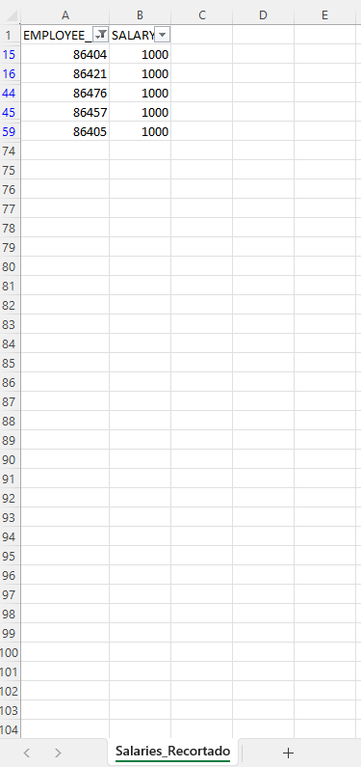
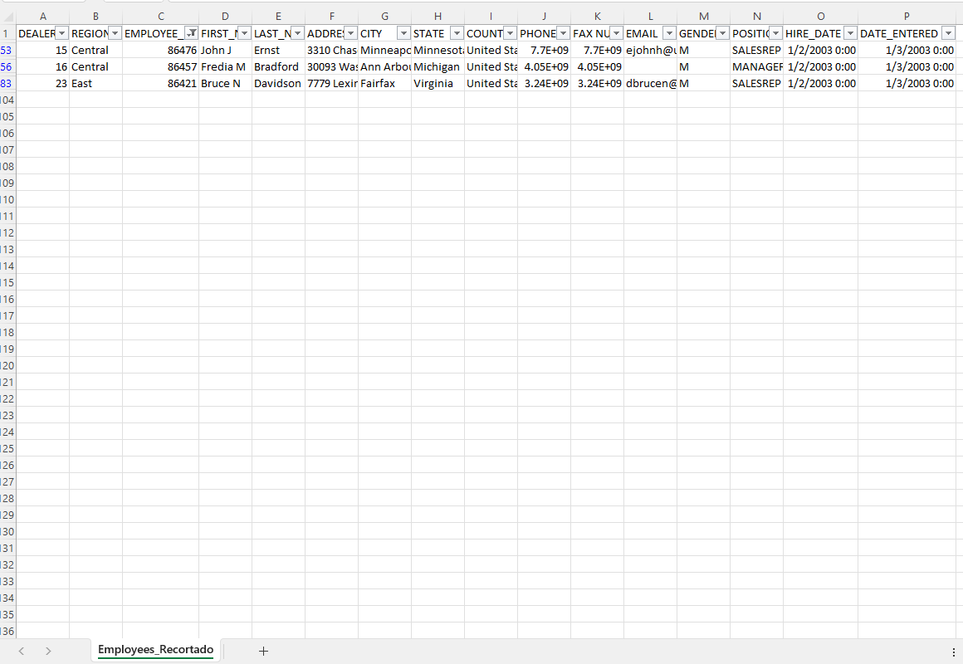
DIM_EMPLOYEE (SOLO CONTIENE 5 REGISTROS)
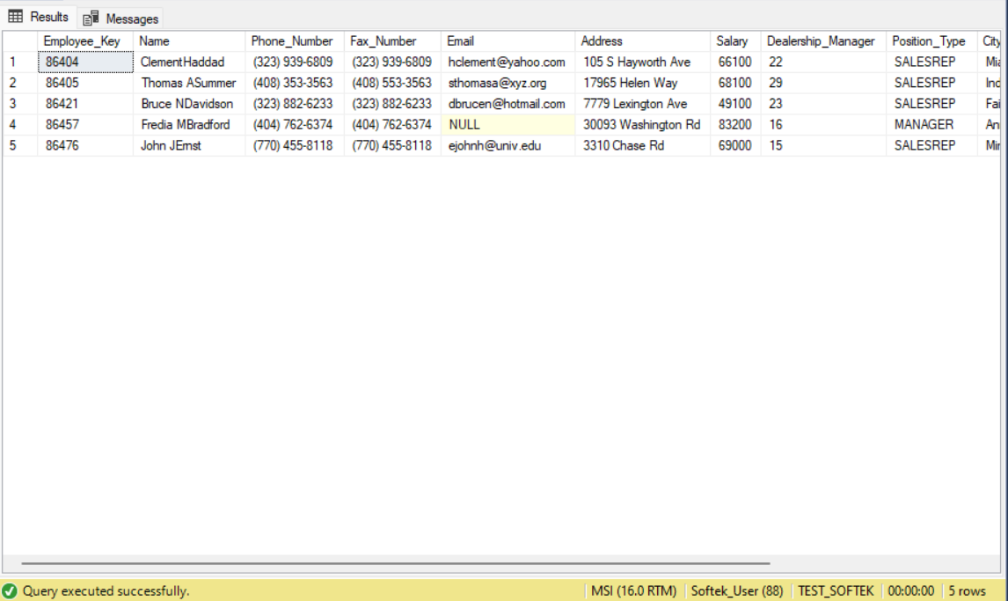

Salaries_Recortado.csv | Employees_Recortado.csv

DESPUES_DE_ETL
DIM_EMPLOYEE | HISTORICO_DIM_EMPLOYEE
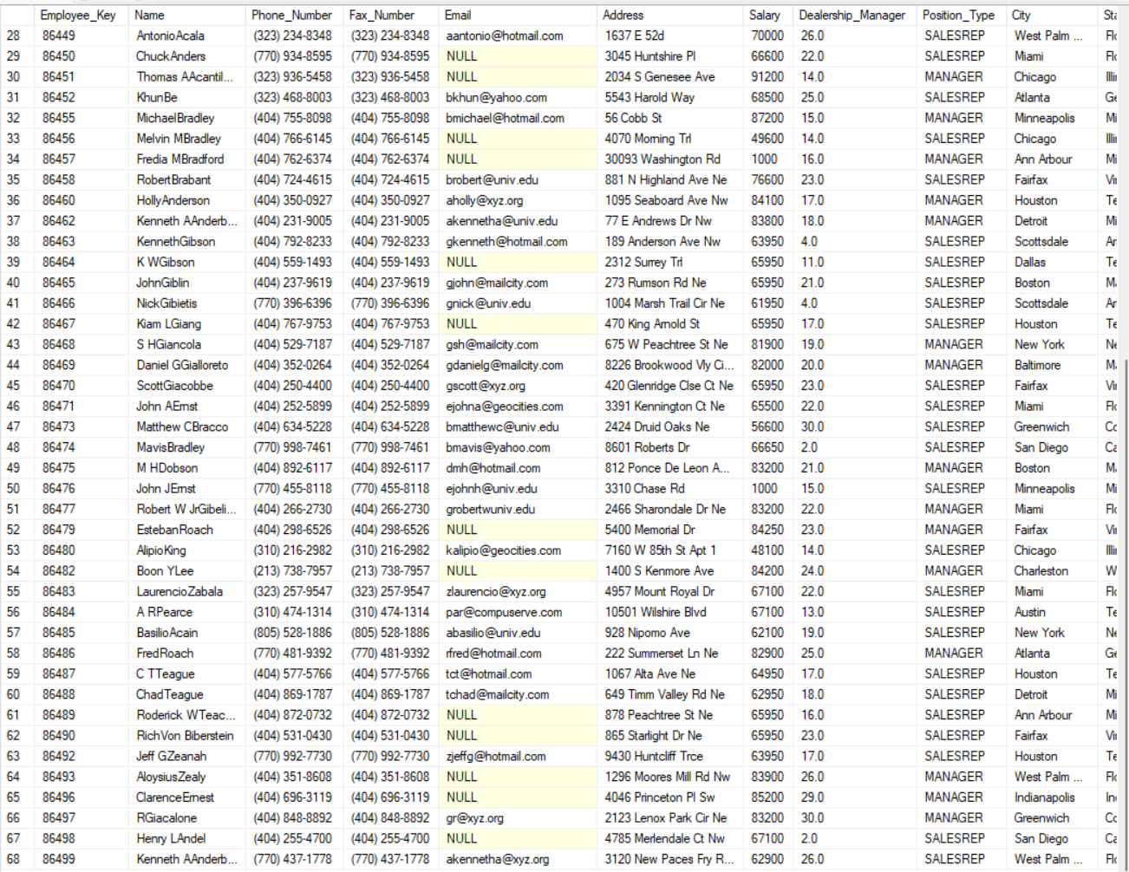
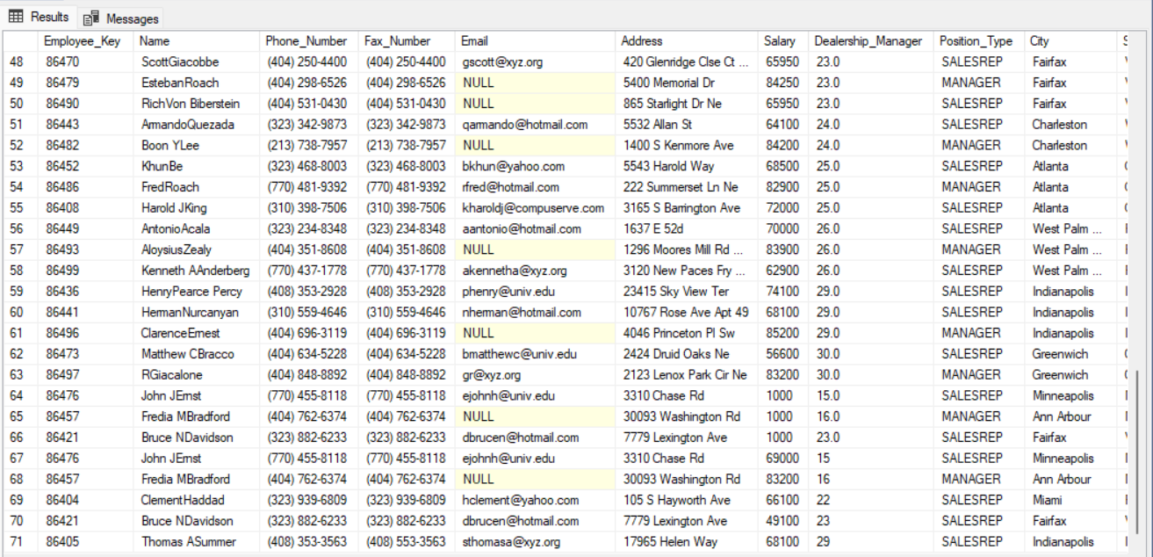

DIM_EMPLOYEE (REGISTROS ORIGINALES) | DIM_EMPLOYEE_CAMBIOS (TABLA INTERMEDIA)

RECHAZADOS.CSV

